シート保護の解除
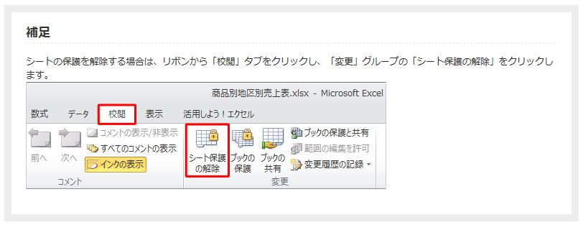
シートの保護は、パスワードなしで解除できます。

 | 【excel2010のシート保護の解除】

